상품제안서
[송월] 스누피 비치타월 조이 50 | 상품코드: F21158

 |  |  |  |  |  |  | 02-412-0044 | www.easy1.co.kr
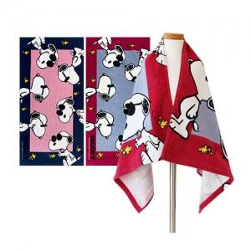

【상세/제작정보】 | ★ 자수인쇄는 주문전에 꼭 문의주세요!!

【인쇄/포장옵션】 | 실크, 자수 / 포장지포장

【공급단가】 | 수량 | 100~ | 300~ | 500~ | 1,000~ | 3,000~
*VAT별도 | 단가 | 7,120원 | 6,870원 | 6,610원 | 6,360원 | 6,100원

【상품 URL】 | https://dev.easy1.co.kr:443/src/goods_detail.php?gdno=21158

